画面遷移
画面レイアウト

凡例：
：画面
：画面遷移
業務機能名 | 年末調整システム | 画面名称 | 年末調整 | 作成日 | 2024-10-25 | 作成者 | 楊
画面ID |  | 備考 |  | 更新日 |  | 更新者
 |  |  |  | 備考

 |  |  |  | メニュー画面：機能情報テーブルに定義した画面
 |  |  |  |  | （ofcfunction）

年末調整ボタン
社内管理システム機能画面
年末調整画面

画面レイアウト
画面レイアウト
業務機能名 |  | 社員情報変更システム |  |  |  | 画面名称 |  | 年末調整 |  |  | 作成日 | 2024-10-25 |  | 作成者
画面ID |  |  |  |  |  | 備考 |  |  |  |  | 更新日 |  |  | 更新者
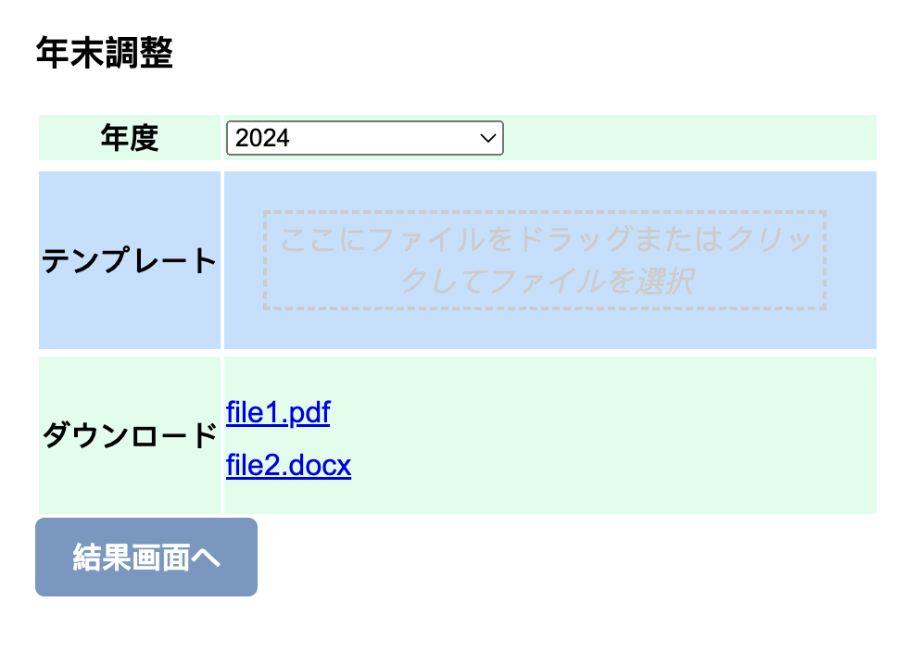
 |  |  |  |  |  |  |  |  | 項番 | 項目名称 |  |  | コントロール種別
 |  |  |  |  |  |  |  |  | 1 | 年度 |  |  | ラベル
 |  |  |  |  |  |  |  |  | 2 | 2024 |  |  | ドロップダウンリストの種類
 |  |  |  |  |  |  |  |  | 3 | テンプレート |  |  | ラベル
 |  |  |  |  |  |  |  |  | 4 | クリック |  |  | ボタン
 |  |  |  |  |  |  |  |  | 5 | ダウンロード |  |  | ラベル
 |  |  |  |  |  |  |  |  | 6 | ファイル |  |  | ボタン
 |  |  |  |  |  |  |  |  | 7 | 結果画面へ |  |  | ボタン

 |  |  |  |  |  |  |  |  | 項番 | 項目名称 |  |  | コントロール種別
 |  |  | 年末調整 |  |  |  |  |  | 1 | 年度 |  |  | ラベル
 |  |  |  |  |  |  |  |  | 2 | 申請書 |  |  | ファイルリンク
 | 年度： |  |  | 2024 |  |  |  |  | 3 | ファイル選択ボタン |  |  | ボタン
 |  |  |  |  |  |  |  |  | 4 | アップロード |  |  | ファイル
 | 申請書： |  |  |  |  |  |  |  | 5 | 確定 |  |  | ボタン
 |  |  |  | file1.pdf |  |  |  |  | ６ | 結果 |  |  | ファイルリンク
 |  |  |  | file2.pdf |  |  |  |  | ７ | 履歴 |  |  | テキストアリア

 | アップロード： |  |  |  |  |  | ファイル選択
 |  |  |  | file1.pdf | 削除
 |  |  |  | file2.pdf | 削除
 |  |  |  | file3.pdf | 削除

 |  |  |  | ・・・

 |  |  |  |  |  |  | 確定

 | 結果：
 |  | 2024年度源泉徴収票
 |  | 次年度源泉詳細

 | 履歴：
 | 2023：
 |  |  | file1.pdf
 |  |  | file2.pdf
 |  |  | file3.pdf
 | 2022：
 |  |  | file1.pdf
 |  |  | file2.pdf
 |  |  | file3.pdf

